Sheet0
指标名称 | 人民币存款准备金率：大型存款类金融机构(变动公告日期) | 人民币存款准备金率：中小型存款类金融机构(变动日期) | 人民币存款准备金率：大型存款类金融机构(变动日期)
单位 | % | % | %
频率 | 日 | 日 | 日
来源 | 中国人民银行 | 中国人民银行 | 中国人民银行
国家 | 中国 | 中国 | 中国
指标ID | E1701084 | E1701082 | E1701083
时间区间 | 1985-01-01~2023-09-15 | 1985-01-01~2023-09-15 | 1985-01-01~2023-09-15
更新时间 | 2023-09-15 | 2023-09-15 | 2023-09-15
表名 | 人民币存款准备金率 | 人民币存款准备金率 | 人民币存款准备金率
2023-09-15 | -- | 7.5 | 10.5
2023-09-14 | 10.5 | -- | --
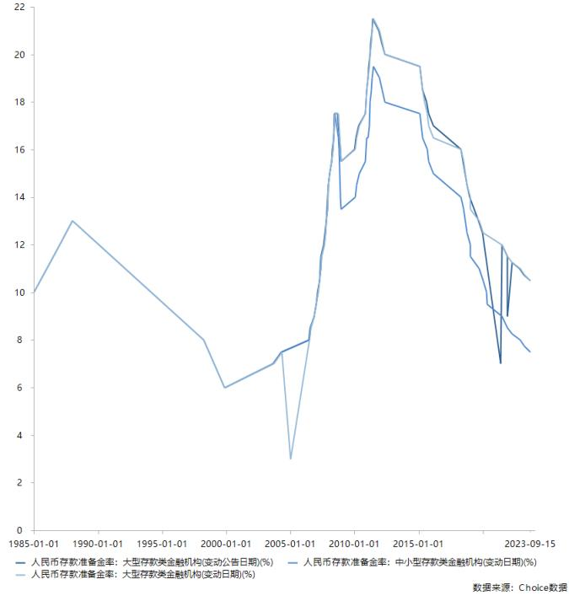
2023-03-27 | -- | 7.75 | 10.75
2023-03-17 | 10.75 | -- | --
2022-12-05 | -- | 8 | 11
2022-11-25 | 11 | -- | --
2022-04-25 | -- | 8.25 | 11.25
2022-04-15 | 11.25 | -- | --
2021-12-15 | -- | 8.5 | 11.5
2021-12-09 | 9 | -- | --
2021-12-06 | 11.5 | -- | --
2021-07-15 | -- | 9 | 12
2021-07-09 | 12 | -- | --
2021-05-31 | 7 | -- | --
2020-05-15 | -- | 9.5 | --
2020-04-15 | -- | 10 | --
2020-01-06 | -- | 10.5 | 12.5
2020-01-01 | 12.5 | -- | --
2019-09-16 | -- | 11 | 13
2019-09-06 | 13 | -- | --
2019-01-25 | -- | 11.5 | 13.5
2019-01-15 | -- | 12 | 14
2019-01-04 | 14 | -- | --
2018-10-15 | -- | 12.5 | 14.5
2018-10-07 | 14.5 | -- | --
2018-07-05 | -- | 13.5 | 15.5
2018-06-24 | 15.5 | -- | --
2018-04-25 | -- | 14 | 16
2018-04-17 | 16 | -- | --
2016-03-01 | -- | 15 | 16.5
2016-02-29 | 17 | -- | --
2015-10-24 | -- | 15.5 | 17
2015-10-23 | 17.5 | -- | --
2015-09-06 | -- | 16 | 17.5
2015-08-25 | 18 | -- | --
2015-06-28 | -- | -- | 18
2015-04-20 | -- | 16.5 | 18.5
2015-04-19 | 18.5 | -- | --
2015-02-05 | -- | 17.5 | 19.5
2015-02-04 | 19.5 | -- | --
2012-05-18 | -- | 18 | 20
2012-05-12 | 20 | -- | --
2012-02-24 | -- | 18.5 | 20.5
2012-02-18 | 20.5 | -- | --
2011-12-05 | -- | 19 | 21
2011-11-30 | 21 | -- | --
2011-06-20 | -- | 19.5 | 21.5
2011-06-14 | 21.5 | -- | --
2011-05-18 | -- | 19 | 21
2011-05-12 | 21 | -- | --
2011-04-21 | -- | 18.5 | 20.5
2011-04-17 | 20.5 | -- | --
2011-03-25 | -- | 18 | 20
2011-03-18 | 20 | -- | --
2011-02-24 | -- | 17 | 19.5
2011-02-18 | 19.5 | -- | --
2011-01-20 | -- | 16.5 | 19
2011-01-14 | 19 | -- | --
2010-12-20 | -- | 16.5 | 18.5
2010-12-10 | 18.5 | -- | --
2010-11-29 | -- | 16 | 18
2010-11-19 | 18 | -- | --
2010-11-16 | -- | 15.5 | 17.5
2010-11-10 | 17.5 | -- | --
2010-05-10 | -- | 15 | 17
2010-05-02 | 17 | -- | --
2010-02-25 | -- | 14.5 | 16.5
2010-02-12 | 16.5 | -- | --
2010-01-18 | -- | 14 | 16
2010-01-12 | 16 | -- | --
2008-12-25 | -- | 13.5 | 15.5
2008-12-22 | 15.5 | -- | --
2008-12-05 | -- | 14 | 16
2008-11-26 | 16 | -- | --
2008-10-15 | -- | 16 | 17
2008-10-08 | 17 | -- | --
2008-09-25 | -- | 16.5 | 17.5
2008-09-15 | 17.5 | -- | --
2008-06-25 | -- | 17.5 | 17.5
2008-06-15 | -- | 17 | 17
2008-06-07 | 17.5 | -- | --
2008-05-20 | -- | 16.5 | 16.5
2008-05-12 | 16.5 | -- | --
2008-04-25 | -- | 16 | 16
2008-04-16 | 16 | -- | --
2008-03-25 | -- | 15.5 | 15.5
2008-03-18 | 15.5 | -- | --
2008-01-25 | -- | 15 | 15
2008-01-16 | 15 | -- | --
2007-12-25 | -- | 14.5 | 14.5
2007-12-08 | 14.5 | -- | --
2007-11-26 | -- | 13.5 | 13.5
2007-11-10 | 13.5 | -- | --
2007-10-25 | -- | 13 | 13
2007-10-13 | 13 | -- | --
2007-09-25 | -- | 12.5 | 12.5
2007-09-06 | 12.5 | -- | --
2007-08-15 | -- | 12 | 12
2007-07-30 | 12 | -- | --
2007-06-05 | -- | 11.5 | 11.5
2007-05-18 | 11.5 | -- | --
2007-05-15 | -- | 11 | 11
2007-04-29 | 11 | -- | --
2007-04-16 | -- | 10.5 | 10.5
2007-04-05 | 10.5 | -- | --
2007-02-25 | -- | 10 | 10
2007-02-16 | 10 | -- | --
2007-01-15 | -- | 9.5 | 9.5
2007-01-05 | 9.5 | -- | --
2006-11-15 | -- | 9 | 9
2006-11-03 | 9 | -- | --
2006-08-15 | -- | 8.5 | 8.5
2006-07-21 | 8.5 | -- | --
2006-07-05 | -- | 8 | 8
2006-06-16 | 8 | -- | --
2005-01-15 | -- | -- | 3
2004-04-25 | -- | 7.5 | 7.5
2004-04-12 | 7.5 | -- | --
2003-09-21 | -- | 7 | 7
2003-08-23 | 7 | -- | --
1999-11-21 | -- | 6 | 6
1999-11-18 | 6 | -- | --
1998-03-21 | -- | 8 | 8
1988-01-01 | -- | 13 | 13
1987-01-01 | -- | 12 | 12
1985-01-01 | -- | 10 | 10

数据来源：东方财富Choice数据

